Figure 1
Figure 1 : Taux d'emploi à 6, 12, 18 et 24 mois pour les lycéens professionnels sortant d'études en 2018, 2019 (en %)

 | Année de la sortie d'études | Nombre de mois après la sortie d'études
 |  | 6 mois | 12 mois | 18 mois | 24 mois
 | Sortants 2018 | 42 | 50 | 50 | 51
 | Sortants 2019 | 41 | 44 | 48 | 56

Lecture : parmi les lycéens sortant d'une dernière année de formation professionnelle en lycée public ou privé sous contrat en 2019, 56 % sont en emploi 24 mois après leur sortie de formation. Pour les sortants en 2018, le taux d'emploi 24 mois après la sortie de formation était de 51 %.
Champ : France métropolitaine + DROM (hors Mayotte). Sortants en 2018 et en 2019 d'une dernière année de formation professionnelle en lycée public ou privé sous contrat 6, 12, 18 et 24 mois après la fin des études (hors Mention Complémentaire de niveau 3 (MC3) et Mention Complémentaire de niveau 4 (MC4) qui représentent 2 % des lycéens sortants).
Source : Dares-Depp-InserJeunes
Réf. : Note d'information, n° 22.20, DEPP

Figure 2
 | % en emploi à 12 mois | % en emploi à 6 mois | % en emploi à 24 mois | % en emploi à 18 mois
CAP | 27 | 24 | 41 | 33
BACPRO | 40 | 37 | 53 | 44
BTS | 57 | 54 | 67 | 59
Femmes | 44 | 41 | 55 | 47
Hommes | 45 | 42 | 57 | 48
Production | 43 | 40 | 56 | 47
Services | 45 | 42 | 56 | 48
Diplômé | 47 | 44 | 59 | 51
Non diplômé | 35 | 34 | 47 | 39
Ensemble (1) | 44 | 41 | 56 | 48
Figure 2 : Taux d'emploi à 6, 12, 18 et 24 mois pour les lycéens professionnels sortant d'études en 2019 (en %)
Critere | % en emploi à 6 mois | % en emploi à 12 mois | % en emploi à 18 mois | % en emploi à 24 mois | Nb de sortants | Nb en emploi à 6 mois | Nb en emploi à 12 mois | Nb en emploi à 18 mois | Nb en emploi à 24 mois
CAP | 24 | 27 | 33 | 41 | 25,100 | 6,100 | 6,900 | 8,200 | 10,200
BACPRO | 37 | 40 | 44 | 53 | 79,100 | 29,100 | 32,000 | 34,800 | 41,800
BTS | 54 | 57 | 59 | 67 | 59,500 | 32,300 | 33,800 | 35,000 | 39,800

Femmes | 41 | 44 | 47 | 55 | 71,500 | 29,000 | 31,400 | 33,600 | 39,500
Hommes | 42 | 45 | 48 | 57 | 92,200 | 38,500 | 41,300 | 44,400 | 52,300

Production | 40 | 43 | 47 | 56 | 59,900 | 24,100 | 26,000 | 28,200 | 33,400
Services | 42 | 45 | 48 | 56 | 103,800 | 43,400 | 46,700 | 49,800 | 58,400

Diplômé | 44 | 47 | 51 | 59 | 122,100 | 53,600 | 58,000 | 61,800 | 72,100
Non diplômé | 34 | 35 | 39 | 47 | 33,200 | 11,100 | 11,700 | 13,000 | 15,800

Ensemble (1) | 41 | 44 | 48 | 56 | 163,600 | 67,500 | 72,600 | 78,000 | 91,800
1. Y compris 5 % des jeunes pour lesquels l’obtention du diplôme n’est pas connue.
Lecture : parmi les lycéens sortant d'une dernière année de formation professionnelle en lycée public ou privé sous contrat en 2019, 56 % sont en emploi en juillet 2021, deux ans après leur sortie de formation. Ce taux d'emploi à 24 mois a augmenté de 15 points par rapport à celui à 6 mois.
Champ : France métropolitaine + DROM (hors Mayotte). Sortants en 2019 d'une dernière année de formation professionnelle en lycée public ou privé sous contrat 6, 12, 18 et 24 mois après la fin des études (hors MC3, MC4 qui représentent 2 % des lycéens sortants).
Source : Dares-Depp-InserJeunes
Réf. : Note d'information, n° 22.20, DEPP

Figure 3
 | % Pas en emploi à 6,12,18 et 24 mois | % Parcours mixtes | % En emploi à 6,12,18 et 24 mois
CAP | 47 | 40 | 13
BACPRO | 31 | 50 | 19
BTS | 18 | 48 | 34
Femmes | 29 | 48 | 23
Hommes | 29 | 47 | 24
Production | 30 | 47 | 23
Services | 28 | 48 | 24
Diplômé | 26 | 48 | 26
Non diplômé | 36 | 47 | 17
Ensemble (1) | 28 | 48 | 24
Figure 3 : Parcours dans l'emploi salarié privé des lycéens professionnels deux ans après leur sortie d'études en 2019 (en %)
Critere | % Pas en emploi à 6,12,18 et 24 mois | % Parcours mixtes | % En emploi à 6,12,18 et 24 mois | Nb de sortants | Nb pas en emploi à 6,12,18 et 24 mois | Nb parcours mixtes | Nb en emploi à 6,12,18 et 24 mois
CAP | 47 | 40 | 13 | 25,100 | 11,700 | 10,100 | 3,300
BACPRO | 31 | 50 | 19 | 79,100 | 24,300 | 39,500 | 15,300
BTS | 18 | 48 | 34 | 59,500 | 10,800 | 28,500 | 20,100

Femmes | 29 | 48 | 23 | 71,500 | 20,600 | 34,600 | 16,200
Hommes | 29 | 47 | 24 | 92,200 | 26,200 | 43,500 | 22,500

Production | 30 | 47 | 23 | 59,900 | 17,900 | 27,900 | 14,100
Services | 28 | 48 | 24 | 103,800 | 28,900 | 50,200 | 24,600

Diplômé | 26 | 48 | 26 | 122,100 | 31,500 | 59,000 | 31,600
Non diplômé | 36 | 47 | 17 | 33,200 | 12,100 | 15,500 | 5,600

Ensemble (1) | 28 | 48 | 24 | 163,600 | 46,800 | 78,100 | 38,700
1. Y compris 5 % des jeunes pour lesquels l’obtention du diplôme n’est pas connue.
Lecture : parmi les lycéens sortant d'une dernière année de formation professionnelle en lycée public ou privé sous contrat en 2019, 34% de ceux préparant un BTS étaient en emploi à 6, 12, 18 et 24 mois mois après leur sortie de formation. A l'inverse, ils sont 18 % à n'avoir été en emploi à aucune de ces dates et 48 % à avoir été au moins une fois en emploi et une fois sans emploi à ces quatre dates.
Champ : France métropolitaine + DROM (hors Mayotte). Sortants en 2019 d'une dernière année de formation professionnelle en lycée public ou privé sous contrat 6, 12, 18 et 24 mois après la fin des études (hors MC3, MC4 qui représentent 2 % des lycéens sortants).
Source : Dares-Depp-InserJeunes
Réf. : Note d'information, n° 22.20, DEPP

Figure 4
Figure 4 : Situation à 6 et 24 mois des lycéens professionnels sortant d'études en 2019

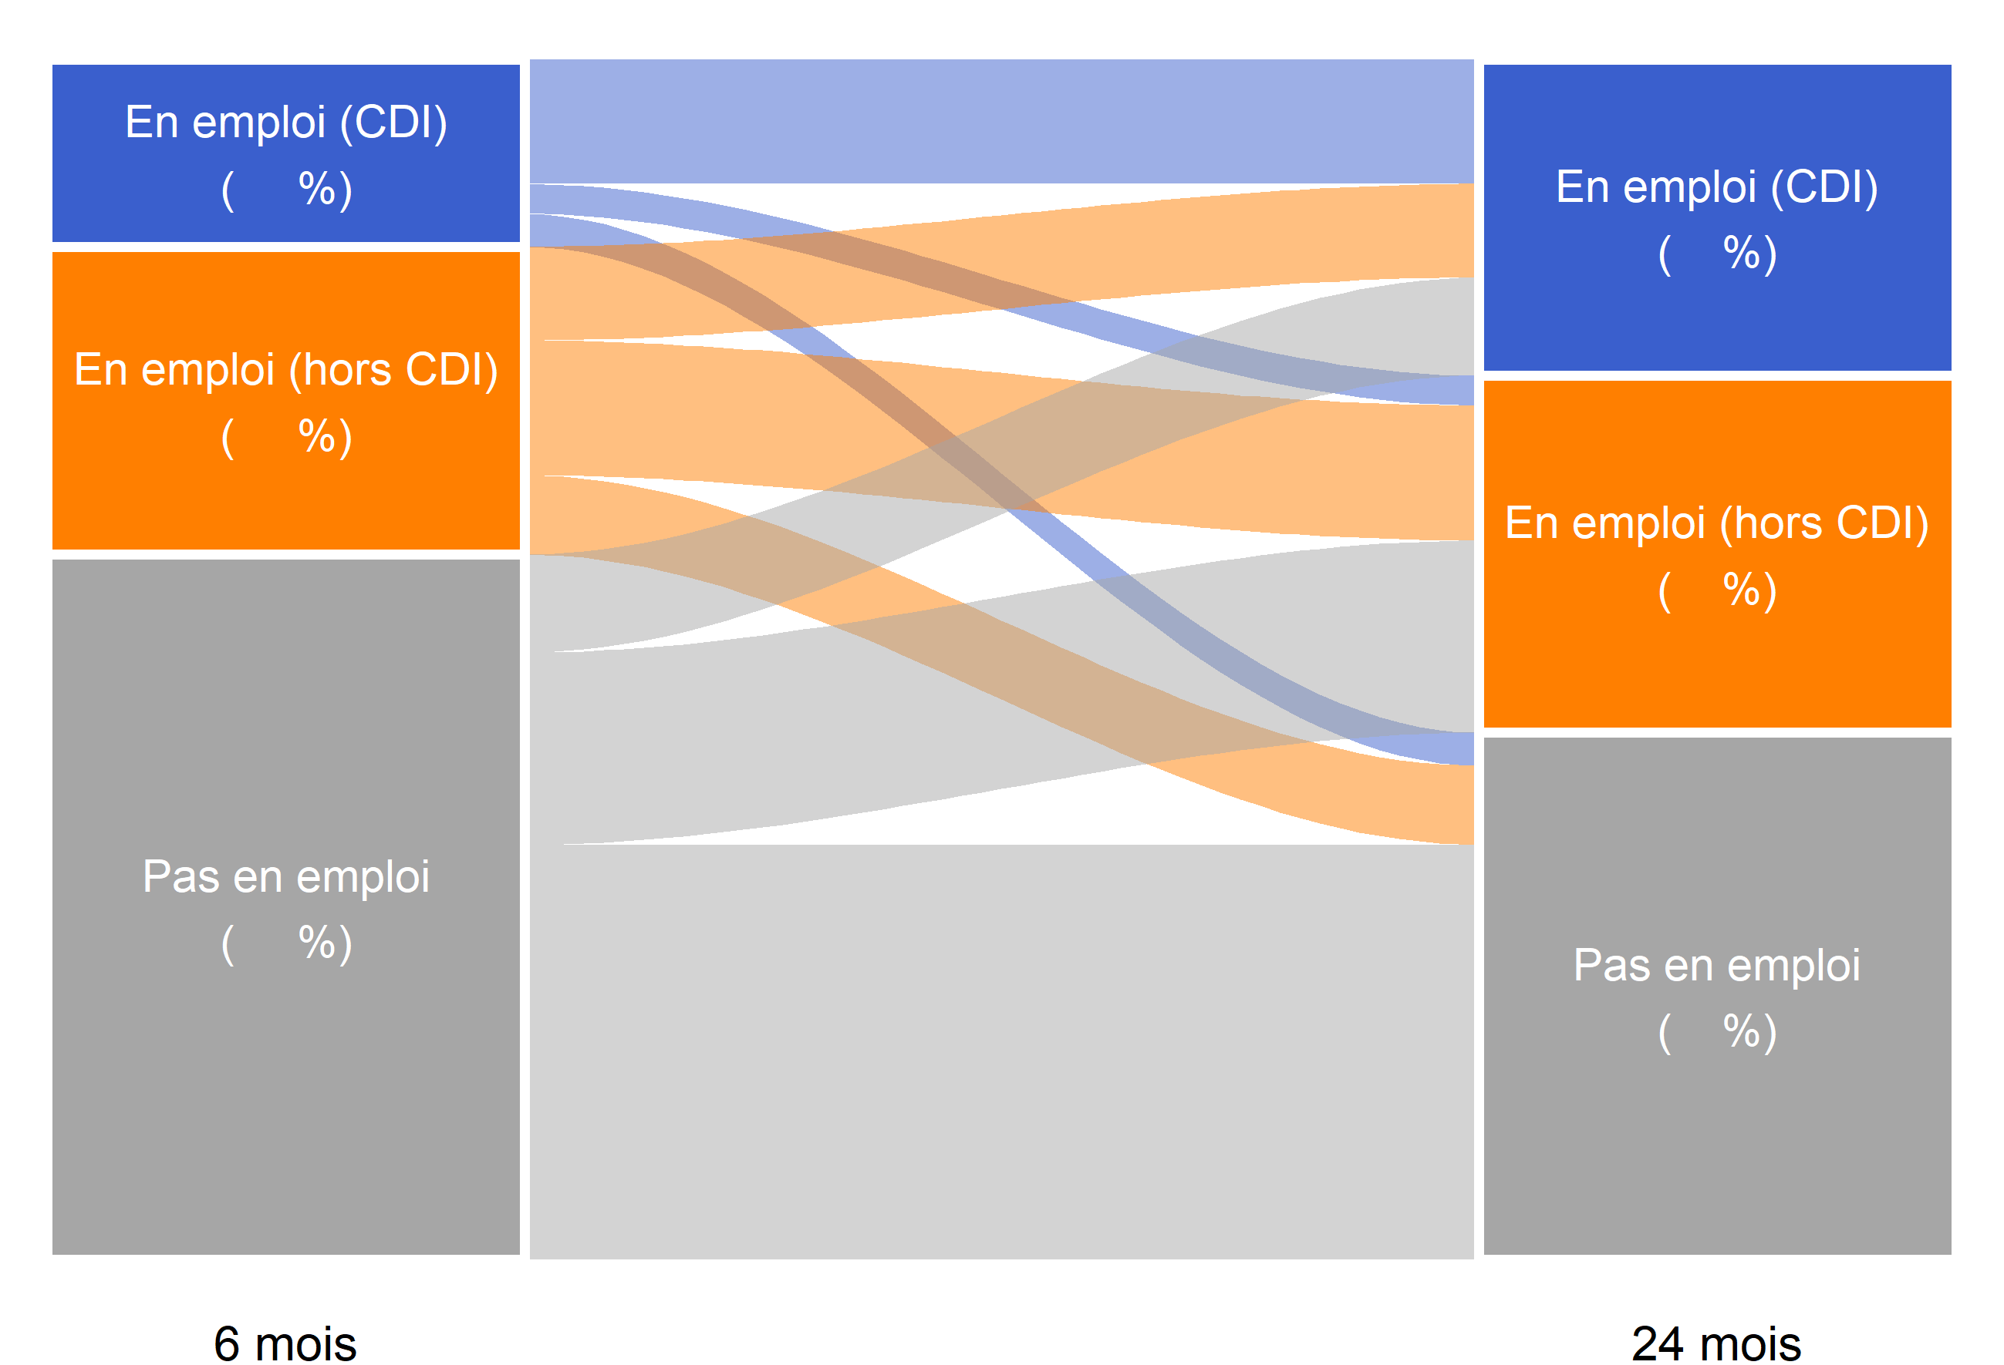
15
26
59
44
30
26
66
16
18
30
44
26
27
59
14
Lycéens professionnels sortant d'études en 2019
 |  | En emploi (CDI) 24 mois après la fin des études (26 %) | En emploi (hors CDI) 24 mois après la fin des études (30 %) | Pas en emploi 24 mois après la fin des études (44 %)
 | En emploi (CDI) 6 mois après la fin des études (15 %) | 66 | 16 | 18
 | En emploi (hors CDI) 6 mois après la fin des études (26 %) | 30 | 44 | 26
 | Pas en emploi 6 mois après la fin des études (59 %) | 14 | 27 | 59

8 %

16 %

35 %

Lecture : parmi les lycéens sortant d'une dernière année de formation professionnelle en lycée public ou privé sous contrat en 2019, 15 % étaient en emploi avec un CDI 6 mois après leur sortie d'études. Parmi ces lycéens en emploi avec un CDI 6 mois après leur sortie d'études, 66 % étaient en emploi avec un CDI 24 mois après leur sortie d'études, 16 % étaient en emploi hors CDI et 18 % n'étaient pas en emploi.
Champ : France métropolitaine + DROM (hors Mayotte). Sortants en 2019 d'une dernière année de formation professionnelle en lycée public ou privé sous contrat 6, 12, 18 et 24 mois après la fin des études (hors MC3, MC4 qui représentent 2 % des lycéens sortants).
Source : Dares-Depp-InserJeunes
Réf. : Note d'information, n° 22.20, DEPP

Figure 5
Figure 5 : Nature de l'emploi à 6, 12, 18 et 24 mois des lycéens professionnels sortant d'études en 2019 (en %)

 | Nombre de mois après la sortie d'études | Taux d'emploi | En emploi : CDI | En emploi : CDD | En emploi : intérim | En emploi : contrat de professionnalisation | En emploi : autre type de contrat
 | 6 mois | 41 | 15 | 13 | 7 | 5 | 1
 | 12 mois | 44 | 18 | 14 | 6 | 5 | 1
 | 18 mois | 48 | 23 | 16 | 6 | 2 | 1
 | 24 mois | 56 | 26 | 20 | 7 | 2 | 1

 |  | Répartition des emplois selon la nature du contrat (%)
 | Nombre de mois après la sortie d'études | En emploi : CDI | En emploi : CDD | En emploi : intérim | En emploi : contrat de professionnalisation | En emploi : autre type de contrat | Ensemble
 | 6 mois | 38 | 31 | 18 | 11 | 2 | 100
 | 12 mois | 41 | 33 | 14 | 10 | 2 | 100
 | 18 mois | 48 | 33 | 12 | 5 | 2 | 100
 | 24 mois | 47 | 35 | 12 | 4 | 2 | 100
Lecture : parmi les lycéens sortant d'une dernière année de formation professionnelle en lycée public ou privé sous contrat en 2019, 26 % sont en CDI 24 mois après leur sortie de formation, 20 % sont en CDD, 7 % sont en intérim, 2 % sont en contrat de professionnalisation et 1 % sont en emploi sous un autre type de contrat.
Champ : France métropolitaine + DROM (hors Mayotte). Sortants en 2019 d'une dernière année de formation professionnelle en lycée public ou privé sous contrat 6, 12, 18 et 24 mois après la fin des études (hors MC3, MC4 qui représentent 2 % des lycéens sortants).
Source : Dares-Depp-InserJeunes
Réf. : Note d'information, n° 22.20, DEPP

Figure 6
 | % en reprise d'études de l'année scolaire n+1/n+2
CAP | 4
 | 5
BACPRO | 7
 | 8
BTS | 9
 | 12
Femmes | 8
 | 10
Hommes | 6
 | 8
Production | 6
 | 7
Services | 8
 | 10
Diplômé | 8
 | 11
Non diplômé | 4
 | 5
En emploi 6 mois après la sortie d'études | 7
 | 9
Pas en emploi 6 mois après la sortie d'études | 8
 | 9
Ensemble(1) | 7
 | 9
2019
Figure 6 : Part de la reprise d'études un an après la sortie d'études pour les lycéens professionnels sortant en 2018, 2019 (en %)
Critere | Année n de sortie | % en reprise d'études de l'année scolaire n+1/n+2 | Nb de sortants | Nb en reprise d'études de l'année scolaire n+1

CAP | 2018 | 4 | 25,800 | 1,100
 | 2019 | 5 | 25,100 | 1,400

BACPRO | 2018 | 7 | 82,400 | 5,700
 | 2019 | 8 | 79,100 | 6,500

BTS | 2018 | 9 | 59,300 | 5,100
 | 2019 | 12 | 59,500 | 7,300

Femmes | 2018 | 8 | 75,000 | 6,100
 | 2019 | 10 | 71,500 | 7,400

Hommes | 2018 | 6 | 92,500 | 5,800
 | 2019 | 8 | 92,200 | 7,800

Production | 2018 | 6 | 62,100 | 3,800
 | 2019 | 7 | 59,900 | 4,400

Services | 2018 | 8 | 105,400 | 8,100
 | 2019 | 10 | 103,800 | 10,800

Diplômé | 2018 | 8 | 128,400 | 10,600
 | 2019 | 11 | 122,100 | 13,100

Non diplômé | 2018 | 4 | 33,200 | 1,200
 | 2019 | 5 | 33,200 | 1,700

En emploi 6 mois après la sortie d'études | 2018 | 7 | 70,000 | 4,500
 | 2019 | 9 | 67,500 | 6,300

Pas en emploi 6 mois après la sortie d'études | 2018 | 8 | 97,500 | 7,400
 | 2019 | 9 | 96,100 | 8,900

Ensemble(1) | 2018 | 7 | 167,500 | 11,900
 | 2019 | 9 | 163,600 | 15,200

1. Y compris 5 % des jeunes pour lesquels l’obtention du diplôme n’est pas connue.
Lecture : Parmi les lycéens sortant d'une dernière année de formation professionnelle en lycée public ou privé sous contrat en 2019, 9 % se sont réinscrits en études pour l'année scolaire 2020-2021 (hors reprise d'études dans le privé hors contrat).
Champ : France métropolitaine + DROM (hors Mayotte). Sortants en 2018 et en 2019 d'une dernière année de formation professionnelle en lycée public ou privé sous contrat 6, 12, 18 et 24 mois après la fin des études (hors MC3, MC4 qui représentent 2 % des lycéens sortants).
Source : Dares-Depp-InserJeunes

Réf. : Note d'information, n° 22.20, DEPP

